final
PENGAJUAN PENGADAAN FURNITURE
RUANG INFORMATION CENTER UNIVERSITAS - GOR II

No | FUNGSI BARANG | Spesifikasi Barang |  |  | Kebutuhan | Estimasi Harga Satuan | TOTAL
 |  | Nama | Spesifikasi | Gambar | (Unit) | (Rp) | (Rp)
1 | Sofa Tunggu | IKEA STOCKSUND Bench, ljungen Blue | Width: 144, Depth 49, Height 47cm | 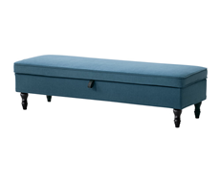 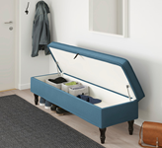 | 2 | Rp4,955,000 | Rp9,910,000
 | Cussion | IKEA Cushion cover, green/blue striped | 50 x 50 cm | 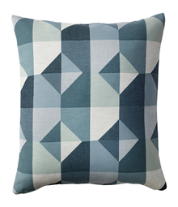 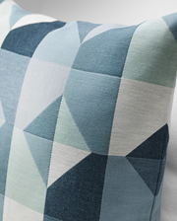 | 4 | Rp299,000 | Rp1,196,000
2 | Kursi Staf | Informa Lomo Kursi Kantor - Hitam | Dimensi produk: 58 x 55 x 87-96.5 cm, dilengkapi dengan pengatur tinggi, kaki beroda | 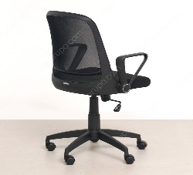 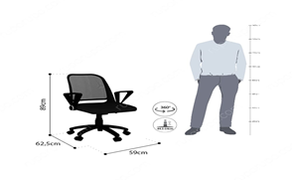 | 3 | Rp749,000 | Rp2,247,000
3 | Kursi Tamu Pelayanan | IKEA LIDKULLEN Penyangga berdiri/duduk aktif, active sit/stand support, grann beige | Seat diameter: 38 cm, Wide 58 cm, Min. seat height:60 cm, Max. seat height:80 cm | 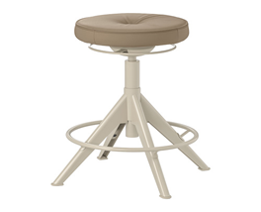 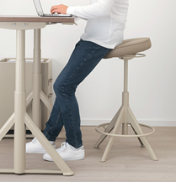 | 2 | Rp1,499,000 | Rp2,998,000
4 | Sekat Pembatas Dengan Tamu | Informa Penyekat Meja Akrilik Transparant (Ukuran disesuaikan dengan meja) 80x60 cm | (Ukuran disesuaikan dengan meja) 80 x 60 x 22.8 cm, ketebalan akrilik 4 mm. | 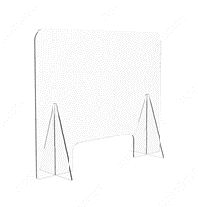  | 2 | Rp799,000 | Rp1,598,000
5 | Sekat Pembatas Antar Staf | IKEA ANFALLSZON Screen for desk, transparen/white | Penyekat Meja Akrilik Transparant (Ukuran disesuaikan dengan meja) 60x40 Cm, Tebal 0,5 cm | 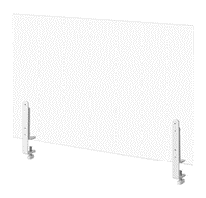 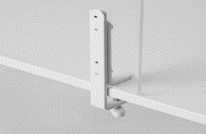 | 1 | Rp479,000 | Rp479,000 | 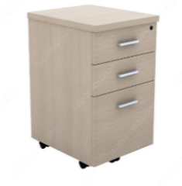
6 | Meja Pelayanan | IKEA ALEX/LINNMON - Desk, white stained oak effect white, 100x60 cm | 100 x 60 x 73 cm | 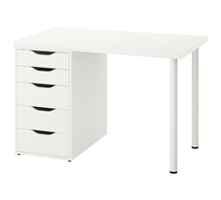 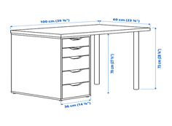 | 3 | Rp1,819,000 | Rp5,457,000
7 | Laci | IKEA MALM Chest of 2 drawers, white, 40x55 cm | W 40, D 48, H 55 cm, D of drawer 43 cm | 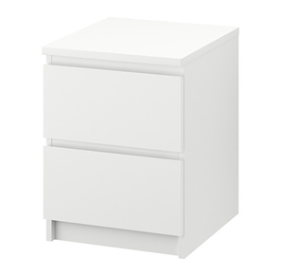 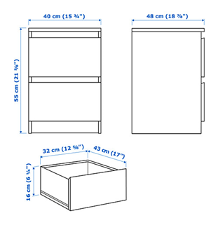 | 1 | Rp700,000 | Rp700,000
8 | Bunga Atrificial | IKEA FEJKA Artificial potted plant, in/outdoor/Hydrangea blue 12 cm | Diameter 12 cm, Tinggi 50 cm | 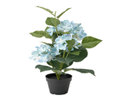 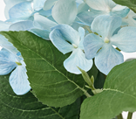 | 1 | Rp299,000 | Rp299,000
9 | Kaca | IKEA LOTS Mirror, 30x30 /4pcs | Keperluan disesuaikan dengan ukuran dinding. |  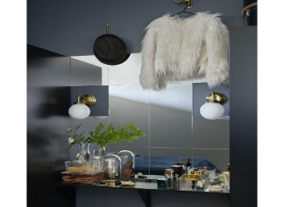 | 20 | Rp199,000 | Rp3,980,000
TOTAL BIAYA ( Rp ) |  |  |  |  |  |  | Rp28,864,000

